상품제안서
락앤락 뉴 메트로 대용량 킹 텀블러 820ml | 상품코드: F29803

 |  |  |  |  |  |  | 02-412-0044 | www.easy1.co.kr
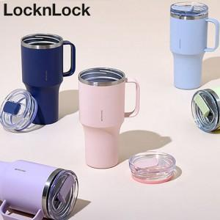

【상세/제작정보】 | <p><b style="font-size: 12pt;">* 배송비- 한박스 20개 / 5000원별도</b></p><p><b style="font-size: 12pt;">* 레이저인쇄- 100개이하 일괄 50000원별도</b>&nbsp;</p><p><span style="font-size: 18.6667px;"><b>*1</b></span><b style="font-size: 18.6667px;">00개이하&nbsp;</b><span style="font-size: 18.6667px;"><b>DTF인쇄- 80000원별도</b></span>​</p>

【인쇄/포장옵션】 | 레이저, DTF / 포장지포장

【공급단가】 | 수량 | 30~ | 150~ | 300~ | 500~ | 1,000~
*VAT별도 | 단가 | 24,410원 | 24,010원 | 23,400원 | 22,990원 | 22,270원

【상품 URL】 | https://easy1.co.kr:443/src/goods_detail.php?gdno=29803

